상품제안서
PGA 180g 칼라 전사 면사타올 1P | 상품코드: F29150

 |  |  |  |  |  |  | 02-412-0044 | www.easy1.co.kr
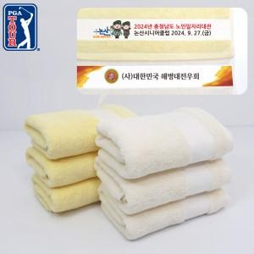

【상세/제작정보】

【인쇄/포장옵션】 | 실크, 스티커 / 포장지포장

【공급단가】 | 수량 | 200~ | 500~ | 1,000~ | 3,000~ | 5,000~
*VAT별도 | 단가 | 4,810원 | 4,730원 | 4,620원 | 4,440원 | 4,250원

【상품 URL】 | https://dev.easy1.co.kr:443/src/goods_detail.php?gdno=29150

